1. 계좌현황(누적)
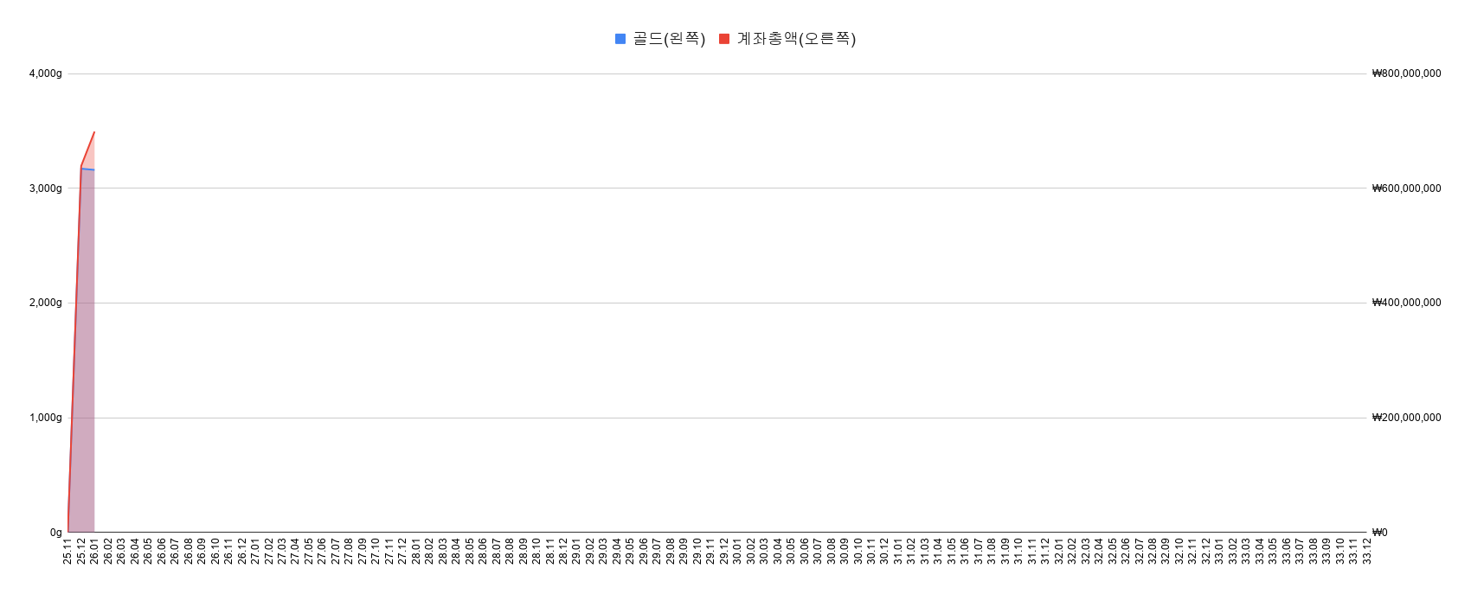
 |  |  |  |  |  |  |  | Copyright .2025. 서대리. All rights reserved
 | 1. 월별 계좌추세(누적)
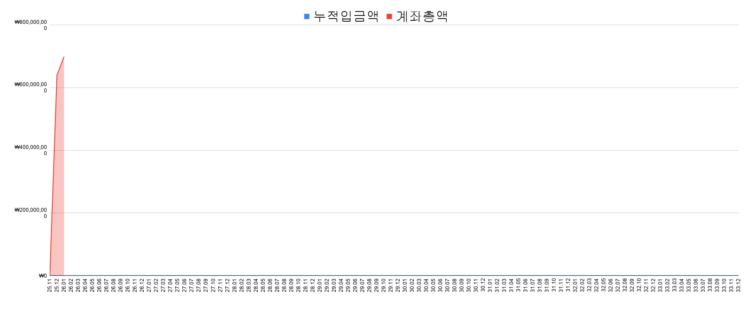
 |  |  |  |  |  |  |  |  | 총 자산 | ₩0
 |  |  |  |  |  |  |  |  | 원금 | ₩0
 |  |  |  |  |  |  |  |  | 총수익 | ₩0
 |  |  |  |  |  |  |  |  | 평가수익 | ₩0 | #DIV/0!
 |  |  |  |  |  |  |  |  | 배당수익 | ₩0 | #DIV/0!
 |  |  |  |  |  |  |  |  | 수익률 | #DIV/0!

 |  |  |  |  |  |  |  |  | 221일 째 투자 중입니다

 | 2. 월별 수익률 비교(누적)

 | 3. 수익률 비교

 |  | 계좌 | KOSPI | S&P500 | NASDAQ | DOLLAR
 | 누적 수익률 | #DIV/0! | 90.4% | 10.6% | 12.5% | 2.3% | 6월
7월 | 7월 수익률 | 0.0% | ▼11.8% | 1.0% | 0.3% | ▼3.2% | 2026
2026년 | 올해 수익률 | #DIV/0! | 77.4% | 10.7% | 13.1% | 3.8% |  |  | 7475.94
 | 연평균 수익률 | #NUM! | 90.4% | 10.6% | 12.5% | 2.3%
 |  |  |  |  |  |  |  |  | 1
 | 수익률 GAP
 | 누적 수익률 |  | #DIV/0! | #DIV/0! | #DIV/0!
7월 | 7월 수익률 |  | 0.1180372041 | -0.0101381985 | -0.0025898652
2026년 | 올해 수익률 |  | #DIV/0! | #DIV/0! | #DIV/0!
 | 연평균 수익률 |  | #NUM! | #NUM! | #NUM!
 |  |  |  |  |  |  |  | *지수 수익률은 배당수익률 제외되어 있습니다. 토탈수익률은 최소 1%p 추가 필요(S&P500 기준)

 | 4. 수익률 비교(달러환율 적용)

 |  | 계좌 | KOSPI | S&P500 | NASDAQ | DOLLAR |  |  | DOLLAR
 | 누적 수익률 | #DIV/0! | 90.4% | 13.1% | 15.0% | 2.3% | 6월 |  | 2.3%
7월 | 7월 수익률 | 0.0% | ▼11.8% | ▼2.2% | ▼2.9% | ▼3.2% | 2026 |  | ▼3.2%
2026년 | 올해 수익률 | #DIV/0! | 77.4% | 14.9% | 17.4% | 3.8% |  |  | 3.8%
 | 연평균 수익률 | #NUM! | 90.4% | 13.1% | 15.0% | 2.3% |  |  | 2.3%

 | 수익률 GAP
 | 누적 수익률 |  | #DIV/0! | #DIV/0! | #DIV/0!
7월 | 7월 수익률 |  | 0.1180372041 | 0.0221761004 | 0.0294829627
2026년 | 올해 수익률 |  | #DIV/0! | #DIV/0! | #DIV/0!
 | 연평균 수익률 |  | #NUM! | #NUM! | #NUM!
 |  |  |  |  |  |  |  | *지수 수익률은 배당수익률 제외되어 있습니다. 토탈수익률은 최소 1%p 추가 필요(S&P500 기준)

 | 5. 월별 계좌추세(골드g, 누적)
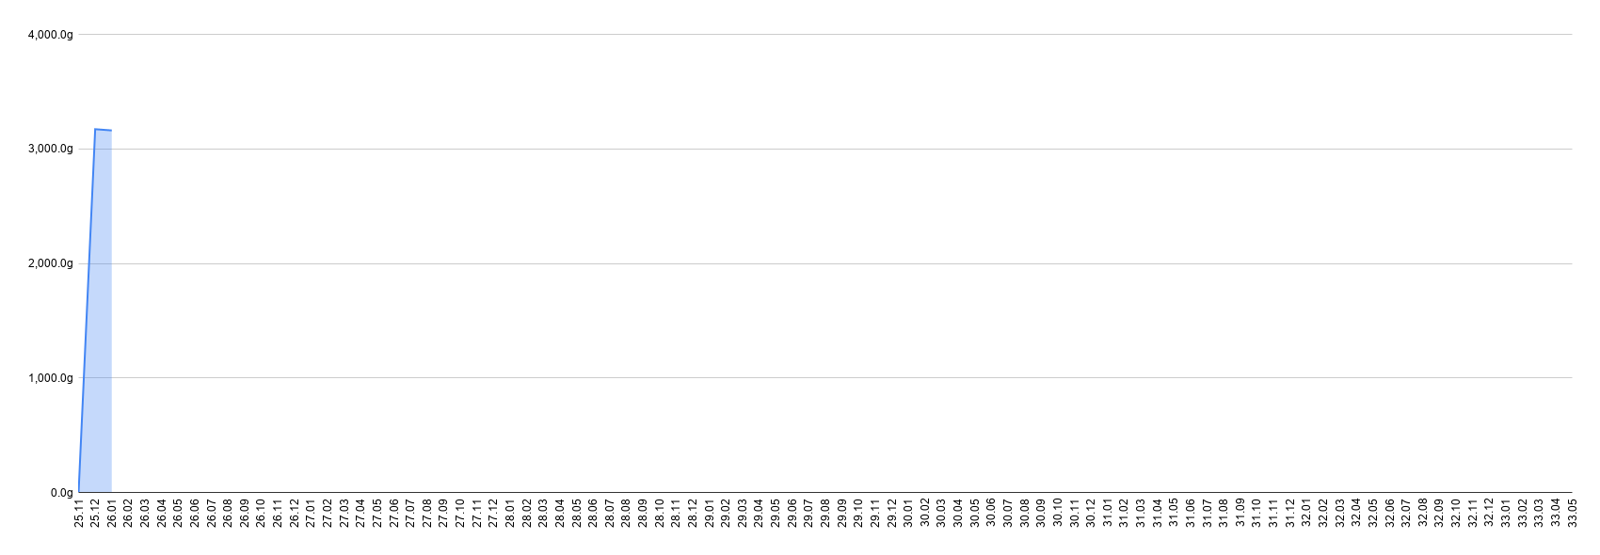

 | 6. 계좌 총자산(원화 vs 골드g)

2. 계좌현황(올해)
 |  |  |  |  |  |  |  |  |  |  |  |  |  |  |  | Copyright .2025. 서대리. All rights reserved

 | 1. 수익률 비교
2026년 월, 누적 수익률 현황

 |  |  |  |  |  |  |  |  |  |  |  |  |  |  | 2.3%
 |  | 계좌 | KOSPI | S&P500 | NASDAQ | GOLD | BTC | DOLLAR |  |  |  |  |  |  | 0
 | 누적 수익률 |  |  |  |  |  |  |  | 6월 |  |  |  |  |  | 0
7월 | 7월 수익률 | 0.0% | ▼11.8% | 1.0% | 0.3% | 2.5% | 7.7% | ▼3.2% | 2026 | 429
2026년 | 올해 수익률 | ▼100.0% | 77.4% | 10.7% | 13.1% | ▼4.6% | ▼27.4% | 3.8%

 | 누적 수익률 |  | 0 | 0 | 0
7월 | 7월 수익률 |  | 0.1180372041 | -0.0101381985 | -0.0025898652
2026년 | 올해 수익률 |  | -1.774000574 | -1.106623329 | -1.1307814
 | 연평균 수익률 |  | 0 | 0 | 0

 | 2. 수익률 비교(달러환율 적용)
2026년 월, 누적 수익률 현황(환율 반영)
 |  | 계좌 | KOSPI | S&P500 | NASDAQ | GOLD | BTC | DOLLAR |  |  |  |  |  |  |  |  | DOLLAR
 | 누적 수익률 |  |  |  |  |  |  |  | 6월
7월 | 7월 수익률 | 0.0% | ▼11.8% | ▼2.2% | ▼2.9% | ▼0.7% | 4.3% | 0 | 2026
2026년 | 올해 수익률 | ▼100.0% | 77.4% | 14.9% | 17.4% | ▼1.0% | ▼24.6% | 0
 | 연평균 수익률 |  |  | 13.1% | 15.0%

 | 수익률 GAP
 | 누적 수익률 |  | 0 | 0 | 0
7월 | 7월 수익률 |  | 0.1180372041 | 0.0221761004 | 0.0294829627
2026년 | 올해 수익률 |  | -1.774000574 | -1.149113237 | -1.174198882
 | 연평균 수익률 |  | 0 | -0.1312866272 | -0.1504662589

 | 3. 월별 손익

 | 2026 | 2026 | 2026 | 2026 | 2026 | 2026 | 2026 | 2026 | 2026 | 2026 | 2026 | 2026
 | 1월 | 2월 | 3월 | 4월 | 5월 | 6월 | 7월 | 8월 | 9월 | 10월 | 11월 | 12월
 | +60,000,000 | - | - | - | - | - | - | - | - | - | - | -

 | 4. 주요지수 수익률 비교

 |  | 7 | 1 | 2 | 3 |  |  | 4 | 5 | 6 | 7 | 8 | 9 | 10 | 11 | 12

 |  | 2025 | 2026 | 2026 | 2026 |  |  | 2026 | 2026 | 2026 | 2026 | 2026 | 2026 | 2026 | 2026 | 2026
 |  | 12월 | 1월 | 2월 | 3월 |  |  | 4월 | 5월 | 6월 | 7월 | 8월 | 9월 | 10월 | 11월 | 12월
 | S&P500 | +100 | +101 | +100 | +95 |  |  | +105 | +111 | +109 | +111
 | 나스닥 | +99 | +100 | +97 | +92 |  |  | +107 | +115 | +112 | +112
 | 코스피 | +107 | +133 | +159 | +129 |  |  | +168 | +216 | +216 | +190
 | 투자 | #DIV/0! | #DIV/0! | #DIV/0! | - |  |  | - | - | - | -

 | 구분 | 시작 | 1월 | 2월 | 3월 |  |  | 4월 | 5월 | 6월 | 7월 | 8월 | 9월 | 10월 | 11월 | 12월
 | S&P500 | 0.0% | 1.4% | 0.5% | ▼4.6% |  |  | 5.3% | 10.7% | 9.6% | 10.7%
 | 나스닥 | 0.0% | 0.9% | ▼2.5% | ▼7.1% |  |  | 7.1% | 16.1% | 12.8% | 13.1%
 | 코스피 | 0.0% | 24.0% | 48.2% | 19.9% |  |  | 56.6% | 101.1% | 101.1% | 77.4%
 | 투자 | #DIV/0! | #DIV/0! | #DIV/0! | #DIV/0! |  |  | #DIV/0! | #DIV/0! | #DIV/0! | #DIV/0! | #DIV/0! | #DIV/0! | #DIV/0! | #DIV/0! | #DIV/0!

3. 종목현황
 |  |  |  |  |  |  |  |  |  |  |  |  |  | Copyright .2025. 서대리. All rights reserved
 |  | 종목별 실적 & 비중 |  |  |  |  |  |  |  |  |  |  |  |  |  | *이용방법

 |  |  |  |  |  |  |  |  | $1 = ￦1499
 |  | 국가 | 종목코드 (티커) | 종목명 | 수량 | 평단가 |  | 현재가 |  | 평가액 [원화] | 투자비중 | 누적배당금 [원화] | 누적수익 [원화] | 총수익률 [평가+배당] | 종목 | 1) 푸른색 음영부분만 입력하시면 됩니다
 |  |  |  |  |  | 원화 | 달러 | 원화 | 달러 |  |  |  |  |  |  | 2) 국가 : 한국 or 미국 입력
 |  |  |  |  |  |  |  |  |  | ₩830,093,423 |  | ₩0 | ₩93,400,395 | 13% |  | 3) 종목코드 : 미국주식은 영어로, 한국주식은 숫자로 "정확하게" 입력하셔야 현재 주가를 끌어옵니다!
DC | 1 | 한국 | 458760 | TIGER 미배당다우커버드콜2호(DC) | 9,359 | ₩9,435 |  | ₩11,450 |  | ₩107,160,550 | 12.91% | ₩0 | ₩18,858,385 | 21% | 다우커 | 4) 종목명 : 본인이 알아보기 쉬운 이름으로 자유롭게 작성
개인연금1 | 2 | 한국 | 458760 | TIGER 미배당다우커버드콜2호(개인연금) | 4,055 | ₩10,101 |  | ₩11,450 |  | ₩46,429,750 | 5.59% | ₩0 | ₩5,470,195 | 13% | 다우커
ISA | 3 | 한국 | 458760 | TIGER 미배당다우커버드콜2호(ISA) | 1,939 | ₩9,901 |  | ₩11,450 |  | ₩22,201,550 | 2.67% | ₩0 | ₩3,003,511 | 16% | 다우커
CMA | 4 |  | 현금 | CMA RP | 1 | ₩66,666,918 |  | ₩66,666,918 |  | ₩66,666,918 | 8.03% | ₩0 | ₩0 | 0% | 현금 | 5) 수량 : 내가 보유하고 있는 주식수량 입력
ISA | 5 | 한국 | 474220 | TIGER미국테크TOP10커버드콜(ISA) | 1,300 | ₩11,900 |  | ₩15,915 |  | ₩20,689,500 | 2.49% | ₩0 | ₩5,219,500 | 34% | 테커
개인연금1 | 6 | 한국 | 474220 | TIGER미국테크TOP10커버드콜(개인연금) | 3,260 | ₩10,680 |  | ₩15,915 |  | ₩51,882,900 | 6.25% | ₩0 | ₩17,066,100 | 49% | 테커
DC | 7 | 한국 | 490490 | SOL미국배당미국채혼합50 | 3,821 | ₩10,603 |  | ₩11,790 |  | ₩45,049,590 | 5.43% | ₩0 | ₩4,535,527 | 11% | 미배당국채
DC | 8 | 한국 | 0008S0 | TIGER 미국배당다우존스타겟데일리커버드콜 | 3,000 | ₩8,910 |  | ₩10,440 |  | ₩31,320,000 | 3.77% | ₩0 | ₩4,590,000 | 17% | 다우커
DC | 9 | 한국 | 481060 | KODEX 미국30년국채타겟커버드콜(합성H), DC | 3,060 | ₩8,675 |  | ₩7,680 |  | ₩23,500,800 | 2.83% | ₩0 | ▼₩3,044,700 | ▼11% | 미국채커
DC | 10 | 한국 | 498410 | KODEX금융고배당TOP10타겟위클리커버드콜 | 2,377 | ₩12,286 |  | ₩12,290 |  | ₩29,213,330 | 3.52% | ₩0 | ₩9,508 | 0% | 국내금융배당
개인연금1 | 11 | 한국 | 483280 | KODEX 미국AI테크TOP10타겟커버드콜 | 2,209 | ₩10,920 |  | ₩12,700 |  | ₩28,054,300 | 3.38% | ₩0 | ₩3,932,020 | 16% | 테커
DC | 12 | 한국 | 468380 | KODEX iShares미국하이일드액티브 | 2,000 | ₩11,685 |  | ₩11,965 |  | ₩23,930,000 | 2.88% | ₩0 | ₩560,000 | 2% | 달러 | 6) 평단가 : 한국주식이면 원화에, 미국주식이면 달러에 본인 평단가 입력
DC | 13 | 한국 | 329200 | TIGER리츠부동산인프라 | 5,000 | ₩4,395 |  | ₩4,045 |  | ₩20,225,000 | 2.44% | ₩0 | ▼₩1,750,000 | ▼8% | 국내리츠 | 7) 현금 : 별도 현금을 보유하고 있으면 "평단가"에 가지고 있는 현금 입력
DC | 14 | 한국 | 472170 | TIGER 미국테크TOP10채권혼합 | 1,839 | ₩14,093 |  | ₩14,275 |  | ₩26,251,725 | 3.16% | ₩0 | ₩334,698 | 1% | 테크채권 | => 전부 입력하시면 나머지 표 및 트리맵 차트는 자동으로 완성됩니다!
개인연금1 | 15 | 한국 | 446720 | SOL 미국배당다우존스 | 1,330 | ₩10,517 |  | ₩14,135 |  | ₩18,799,550 | 2.26% | ₩0 | ₩4,811,940 | 34% | 다우
IRP | 16 | 한국 | 433330 | SOL 미국 S&P500 (미래에셋IRP) | 376 | ₩18,437 |  | ₩23,420 |  | ₩8,805,920 | 1.06% | ₩0 | ₩1,873,608 | 27% | 슨피
개인연금1 | 17 | 한국 | 433330 | SOL 미국 S&P500 (삼성개인연금) | 742 | ₩19,810 |  | ₩23,420 |  | ₩17,377,640 | 2.09% | ₩0 | ₩2,678,620 | 18% | 슨피
IRP | 18 | 한국 | 381170 | TIGER 미국테크TOP10 INDXX | 323 | ₩24,648 |  | ₩32,585 |  | ₩10,524,955 | 1.27% | ₩0 | ₩2,563,651 | 32% | 테크
ISA | 19 | 한국 | 473330 | SOL 미국 30년국채커버드콜(합성) | 960 | ₩9,360 |  | ₩9,020 |  | ₩8,659,200 | 1.04% | ₩0 | ▼₩326,400 | ▼4% | 미국채커
일반계좌 | 20 | 한국 | 005930 | 삼성전자 | 44 | ₩199,400 |  | ₩285,000 |  | ₩12,540,000 | 1.51% | ₩0 | ₩3,766,400 | 43% | 삼전
ISA | 21 | 한국 | 457480 | ACE테슬라밸류체인액티브 | 475 | ₩16,629 |  | ₩21,560 |  | ₩10,241,000 | 1.23% | ₩0 | ₩2,342,225 | 30% | 테슬라
일반계좌 | 22 | 한국 | 005930 | 삼성전자 | 55 | ₩160,500 |  | ₩285,000 |  | ₩15,675,000 | 1.89% | ₩0 | ₩6,847,500 | 78% | 삼전
직투 | 23 | 미국 | TSLA | 테슬라 | 12 |  | $261.55 |  | $407.76 | ₩7,335,129 | 0.88% | ₩0 | ₩2,630,148 | 56% | 테슬라
개인연금2 | 24 | 한국 | 360750 | TIGER미국S&P500 | 219 | ₩25,492 |  | ₩28,085 |  | ₩6,150,615 | 0.74% | ₩0 | ₩567,867 | 10% | 슨피
IRP | 25 | 한국 | 438100 | ACE미국나스닥100미국채혼합50액티브 | 794 | ₩17,065 |  | ₩16,525 |  | ₩13,120,850 | 1.58% | ₩0 | ▼₩428,760 | ▼3% | 미국채
개인연금1 | 26 | 한국 | 482730 | 미국S&P500타겟데일리커버드콜 | 425 | ₩10,629 |  | ₩12,770 |  | ₩5,427,250 | 0.65% | ₩0 | ₩909,925 | 20% | 슨피커
직투 | 27 | 미국 | O | 리얼티인컴 | 53 |  | $53.53 |  | $63.31 | ₩5,030,024 | 0.61% | ₩0 | ₩777,028 | 18% | 미국리츠
 | 29 |  | 현금 | 예수금 (삼성개인연금+미래) | 1 | ₩10,200,038 |  | ₩10,200,038 |  | ₩10,200,038 | 1.23% | ₩0 | ₩0 | 0% | 예수금
IRP | 30 | 한국 | 133690 | TIGER 미국나스닥100 | 57 | ₩177,652 |  | ₩196,920 |  | ₩11,224,440 | 1.35% | ₩0 | ₩1,098,276 | 11% | 나스닥
개인연금2 | 31 | 한국 | 367380 | ACE 미국나스닥100 | 338 | ₩32,791 |  | ₩33,840 |  | ₩11,437,920 | 1.38% | ₩0 | ₩354,562 | 3% | 나스닥
 | 32 |  | 현금 | 예수금(직투달러) | 1 | ₩0 |  | ₩0 |  | ₩0 | 0.00% | ₩0 | ₩0 |  | 예수금
 | 33 | 미국 | AAPL | 애플 | 9 |  | $208.16 |  | $315.32 | ₩4,254,181 | 0.51% | ₩0 | ₩1,445,763 | 51% | 애플
 | 34 | 한국 | 000270 | 기아 | 34 | ₩110,746 |  | ₩147,500 |  | ₩5,015,000 | 0.60% | ₩0 | ₩1,249,636 | 33% | 기아
 | 35 | 한국 | 476550 | TIGER 미국30년국채커버드콜액티브(H) | 431 | ₩9,582 |  | ₩7,090 |  | ₩3,055,790 | 0.37% | ₩0 | ▼₩1,074,052 | ▼26% | 미국채커
 | 36 | 한국 | 498400 | KODEX 200타켓위클리커버드콜 | 227 | ₩23,800 |  | ₩23,335 |  | ₩5,297,045 | 0.64% | ₩0 | ▼₩105,555 | ▼2% | 헬스
 | 37 | 미국 | LEU | 센트러스 에너지 | 2 |  | $213.80 |  | $171.05 | ₩512,832 | 0.06% | ₩0 | ▼₩128,170 | ▼20% | 에너지
 | 38 | 한국 | 005389 | 현대차3우B | 13 | ₩160,810 |  | ₩199,000 |  | ₩2,587,000 | 0.31% | ₩0 | ₩496,470 | 24% | 현대차
DC | 39 | 한국 | 379810 | KODEX 미국나스닥100 | 322 | ₩26,898 |  | ₩29,495 |  | ₩9,497,390 | 1.14% | ₩0 | ₩836,234 | 10% | 나스닥
ISA | 40 | 한국 | 498270 | KIWOOM 미국양자컴퓨팅 | 297 | ₩12,814 |  | ₩16,550 |  | ₩4,915,350 | 0.59% | ₩0 | ₩1,109,592 | 29% | 양자
 | 41 | 한국 | 024110 | 기업은행 | 179 | ₩21,930 |  | ₩21,250 |  | ₩3,803,750 | 0.46% | ₩0 | ▼₩121,720 | ▼3% | 기업은행
 | 42 | 미국 | IONQ | 아이온큐 | 91 |  | $29.68 |  | $42.86 | ₩5,846,763 | 0.70% | ₩0 | ₩1,797,955 | 44% | 양자
 | 43 |  | 현금 | 현금성자산(삼성증권) | 1 | ₩2,104,217 |  | ₩2,104,217 |  | ₩2,104,217 | 0.25% | ₩0 | ₩0 | 0% | 현금
 | 44 | 한국 | 364980 | TIGER 2차전지TOP10 | 176 | ₩8,477 |  | ₩9,125 |  | ₩1,606,000 | 0.19% | ₩0 | ₩114,048 | 8% | 이차전지
 | 45 | 한국 | 0072R0 | TIGER KRX금현물 | 210 | ₩14,544 |  | ₩13,205 |  | ₩2,773,050 | 0.33% | ₩0 | ▼₩281,190 | ▼9% | 금
 | 46 | 한국 | 367380 | ACE 미국 나스닥 100 | 56 | ₩19,725 |  | ₩33,840 |  | ₩1,895,040 | 0.23% | ₩0 | ₩790,440 | 72% | 나스닥
 | 47 | 미국 | AMT | 아메리칸타워 | 5 |  | $185.84 |  | $168.59 | ₩1,263,641 | 0.15% | ₩0 | ▼₩129,295 | ▼9% | 아메리칸타워
 | 48 | 미국 | SCHD | SCHD | 24 |  | $27.59 |  | $32.40 | ₩1,165,677 | 0.14% | ₩0 | ₩173,053 | 17% | 다우
 | 49 | 한국 | 475380 | RISE 글로벌리얼티인컴 | 101 | ₩9,891 |  | ₩11,190 |  | ₩1,130,190 | 0.14% | ₩0 | ₩131,199 | 13% | 리츠
 | 50 | 한국 | 476690 | TIGER 글로벌비만치료제 TOP2 Plus | 100 | ₩9,378 |  | ₩11,640 |  | ₩1,164,000 | 0.14% | ₩0 | ₩226,200 | 24% | 헬스
 | 51 | 미국 | NVO | 노보 노디스크 | 15 |  | $53.67 |  | $49.48 | ₩1,112,610 | 0.13% | ₩0 | ▼₩94,217 | ▼8% | 헬스
 | 52 | 미국 | NKE | 나이키 | 10 |  | $63.31 |  | $44.37 | ₩665,137 | 0.08% | ₩0 | ▼₩283,924 | ▼30% | 나이키
 | 53 | 미국 | AI | C3AI | 53 |  | $17.91 |  | $8.95 | ₩711,084 | 0.09% | ₩0 | ▼₩711,878 | ▼50% | C3AI
 | 54 | 미국 | TMUS | T-모바일 | 4 |  | $202.78 |  | $187.61 | ₩1,124,962 | 0.14% | ₩0 | ▼₩90,949 | ▼7% | 통신
 | 55 | 미국 | QLD | QLD | 14 |  | $94.10 |  | $93.70 | ₩1,966,480 | 0.24% | ₩0 | ▼₩8,372 | ▼0% | 나스닥
 | 56 | 미국 | SPCX | 스페이스 X | 7 |  | $180.08 |  | $145.30 | ₩1,524,704 | 0.18% | ₩0 | ▼₩364,933 | ▼19% | 스엑
 | 57 | 미국 | MSFT | 마이크로소프트 | 2 |  | $408.19 |  | $385.10 | ₩1,154,584 | 0.14% | ₩0 | ▼₩69,227 | ▼6% | 마소
 | 58 | 미국 | NVDA | 엔비디아 | 4 |  | $169.02 |  | $210.96 | ₩1,264,975 | 0.15% | ₩0 | ₩251,508 | 25% | 엔비디아
 | 59 | 미국 | SMR | 누스케일파워 | 20 |  | $19.71 |  | $9.04 | ₩271,032 | 0.03% | ₩0 | ▼₩319,941 | ▼54% | SMR
 | 60 | 미국 | TSM | TSMC | 1 |  | $340.50 |  | $434.11 | ₩650,761 | 0.08% | ₩0 | ₩140,328 | 27% | TSMC
 | 61 |  | 현금 | 삼성MMF | 1 |  |  |  |  | ₩0 | 0.00% | ₩0 | ₩0 |  | 현금
 | 62 | 한국 | 475560 | 더본코리아 | 15 | ₩32,011 |  | ₩14,620 |  | ₩219,300 | 0.03% | ₩0 | ▼₩260,865 | ▼54% | 더본
 | 63 | 미국 | COIN | 코인베이스 글로벌 | 2 |  | $203.67 |  | $159.07 | ₩476,914 | 0.06% | ₩0 | ▼₩133,702 | ▼22% | 코인베이스
 | 64 | 한국 | 041510 | 에스엠 | 24 | ₩87,421 |  | ₩77,500 |  | ₩1,860,000 | 0.22% | ₩0 | ▼₩238,104 | ▼11% | 엔터
 | 65 | 한국 | 035420 | 네이버 | 10 | ₩217,823 |  | ₩191,300 |  | ₩1,913,000 | 0.23% | ₩0 | ▼₩265,230 | ▼12% | 네이버
 | 66 | 미국 | RKLB | 로켓랩 | 7 |  | $62.38 |  | $81.04 | ₩850,392 | 0.10% | ₩0 | ₩195,809 | 30% | 로켓
 | 67 | 미국 | PLTR | 팔란티어 | 4 |  | $129.42 |  | $126.79 | ₩760,268 | 0.09% | ₩0 | ▼₩15,770 | ▼2% | 팔란
 | 68 | 미국 | JOBY | 조비에비에이션 | 34 |  | $9.51 |  | $7.72 | ₩393,476 | 0.05% | ₩0 | ▼₩91,233 | ▼19% | 조비
 | 69 | 한국 | 352820 | 하이브 | 18 | ₩222,701 |  | ₩220,500 |  | ₩3,969,000 | 0.48% | ₩0 | ▼₩39,618 | ▼1% | 엔터
 | 70 | 미국 | SBUX | 스타벅스 | 2 |  | $100.53 |  | $106.01 | ₩317,833 | 0.04% | ₩0 | ₩16,433 | 5% | 스벅
 | 71 |  | 현금 | 미래에셋현금성자산 | 1 | ₩20,403 |  | ₩20,403 |  | ₩20,403 | 0.00% | ₩0 | ₩0 | 0% | 현금
 | 72 | 미국 | OKLO | 오클로 | 3 |  | $63.42 |  | $48.85 | ₩219,689 | 0.03% | ₩0 | ▼₩65,524 | ▼23% | 오클로
 | 73 | 미국 | ORCL | 오라클 | 2 |  | $163.13 |  | $140.64 | ₩421,658 | 0.05% | ₩0 | ▼₩67,413 | ▼14% | 오라클
 | 74 |  | 현금 | 새마을 예금 | 1 | 33000000 |  | ₩33,000,000 |  | ₩33,000,000 | 3.98% | ₩0 | ₩0 | 0% | 예금
 | 75 | 한국 | 105560 | KB금융 | 12 | ₩173,127 |  | ₩184,400 |  | ₩2,212,800 | 0.27% | ₩0 | ₩135,276 | 7% | KB금융

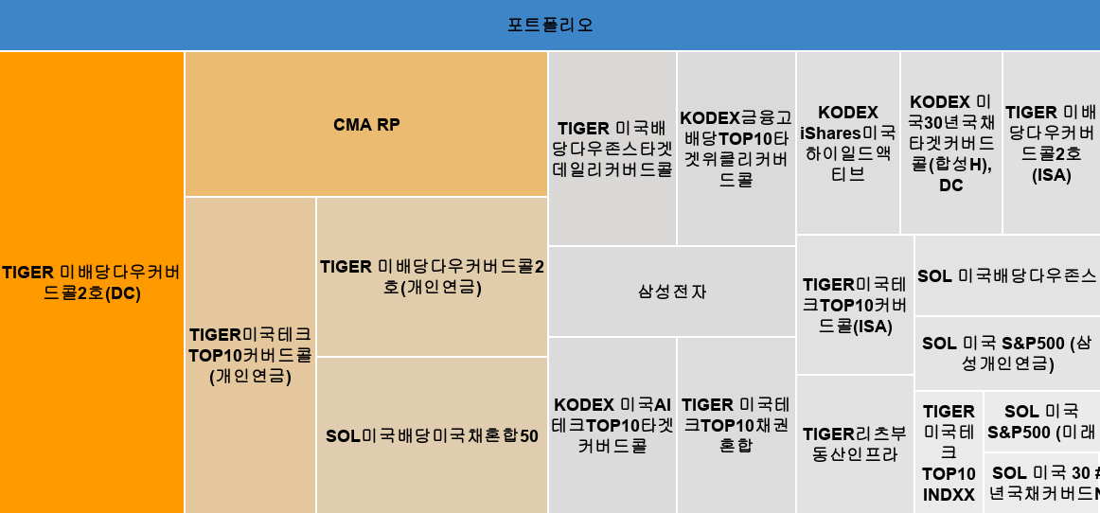

 |  |  | 포트폴리오

 |  |  | 포트폴리오 |  | 76.5%
 | 1 |  | TIGER 미배당다우커버드콜2호(DC) | 포트폴리오 | 12.9%
 | 2 |  | TIGER 미배당다우커버드콜2호(개인연금) | 포트폴리오 | 5.6%
 | 3 |  | TIGER 미배당다우커버드콜2호(ISA) | 포트폴리오 | 2.7%
 | 4 |  | CMA RP | 포트폴리오 | 8.0%
 | 5 |  | TIGER미국테크TOP10커버드콜(ISA) | 포트폴리오 | 2.5%
 | 6 |  | TIGER미국테크TOP10커버드콜(개인연금) | 포트폴리오 | 6.3%
 | 7 |  | SOL미국배당미국채혼합50 | 포트폴리오 | 5.4%
 | 8 |  | TIGER 미국배당다우존스타겟데일리커버드콜 | 포트폴리오 | 3.8%
 | 9 |  | KODEX 미국30년국채타겟커버드콜(합성H), DC | 포트폴리오 | 2.8%
 | 10 |  | KODEX금융고배당TOP10타겟위클리커버드콜 | 포트폴리오 | 3.5%
 | 11 |  | KODEX 미국AI테크TOP10타겟커버드콜 | 포트폴리오 | 3.4%
 | 12 |  | KODEX iShares미국하이일드액티브 | 포트폴리오 | 2.9%
 | 13 |  | TIGER리츠부동산인프라 | 포트폴리오 | 2.4%
 | 14 |  | TIGER 미국테크TOP10채권혼합 | 포트폴리오 | 3.2%
 | 15 |  | SOL 미국배당다우존스 | 포트폴리오 | 2.3%
 | 16 |  | SOL 미국 S&P500 (미래에셋IRP) | 포트폴리오 | 1.1%
 | 17 |  | SOL 미국 S&P500 (삼성개인연금) | 포트폴리오 | 2.1%
 | 18 |  | TIGER 미국테크TOP10 INDXX | 포트폴리오 | 1.3%
 | 19 |  | SOL 미국 30년국채커버드콜(합성) | 포트폴리오 | 1.0%
 | 20 |  | 삼성전자 | 포트폴리오 | 3.4%
 | 현금 |  | #N/A | 포트폴리오 | 0.0%

 |  |  |  |  |  |  |  |  |  |  |  |  |  | Copyright .2025. 서대리. All rights reserved
 |  | 계좌별 실적 & 비중

 |  | 계좌 | 현재 총자산 | 누적 입금액 | 누적 수익 | 비중
 |  |  |  |  |  | 총자산 | 입금액
 |  |  | ₩827,111,088 | ₩0 | ₩827,111,088 |  |  |  |  |  |  | 총자산 | 입금액
 |  | 예수금 | ₩100,000,000 | ₩0 | ₩100,000,000 | 12% | #DIV/0! |  |  |  | 예수금 | 12% | #DIV/0!
 |  | 직투 | ₩60,862,847 | ₩0 | ₩60,862,847 | 7% | #DIV/0! |  |  |  | 직투 | 7% | #DIV/0!
 |  | 일반계좌3 | ₩34,582,069 | ₩0 | ₩34,582,069 | 4% | #DIV/0!
 |  | 개인연금1 | ₩141,653,428 | ₩0 | ₩141,653,428 | 17% | #DIV/0! |  |  |  | 개인연금1 | 17% | #DIV/0!
 |  | 개인연금2 | ₩17,617,001 | ₩0 | ₩17,617,001 | 2% | #DIV/0! |  |  |  | 개인연금2 | 2% | #DIV/0!
 |  | IRP 1 | ₩43,696,568 | ₩0 | ₩43,696,568 | 5% | #DIV/0! |  |  |  | IRP 1 | 5% | #DIV/0!
 |  | IRP 2 |  | ₩0 | ₩0 | 0% | #DIV/0! |  |  |  | IRP 2 | 0% | #DIV/0!
 |  | ISA | ₩112,127,188 | ₩0 | ₩112,127,188 | 14% | #DIV/0! |  |  |  | ISA | 14% | #DIV/0!
 |  | 퇴직연금DC | ₩316,571,987 | ₩0 | ₩316,571,987 | 38% | #DIV/0! |  |  |  | 퇴직연금DC | 38% | #DIV/0!
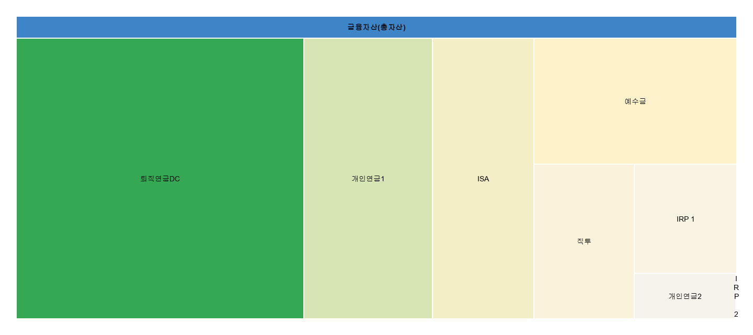

 |  | 금융자산(총자산) |  | 100%
 |  | 예수금 | 금융자산(총자산) | 12%
 |  | 직투 | 금융자산(총자산) | 7%
 |  | 개인연금1 | 금융자산(총자산) | 17%
 |  | 개인연금2 | 금융자산(총자산) | 2%
 |  | IRP 1 | 금융자산(총자산) | 5%
 |  | IRP 2 | 금융자산(총자산) | 0%
 |  | ISA | 금융자산(총자산) | 14%
 |  | 퇴직연금DC | 금융자산(총자산) | 38%
 |  | #REF! | 금융자산(총자산) | #REF!

